3
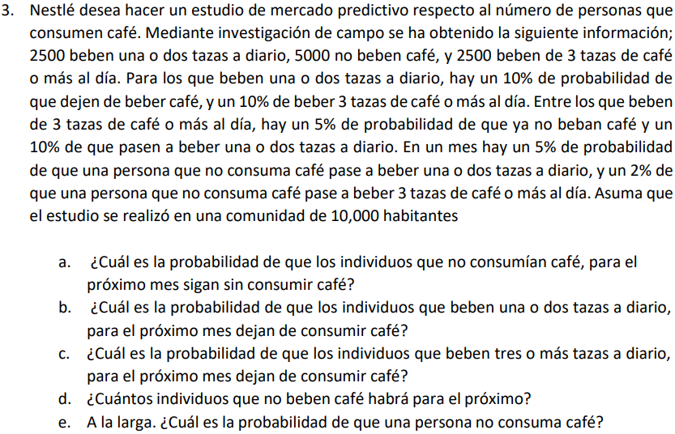

10000 | HABITANTES |  | NINGUNA | 1 O 2 | 3 O MAS
 |  |  | 5000 | 2500 | 2500

TAZAS | NINGUNA | 1 O 2 | 3 O MAS
NINGUNA | 93% | 5% | 2% | 100%
1 O 2 | 10% | 80% | 10% | 100% |  |  | A) | 93%
3 O MAS | 5% | 10% | 85% | 100% |  |  | B) | 10%
 |  |  |  |  |  |  | C) | 5%
 |  |  |  |  |  |  | D) | 8709 PERSONAS EL PROXIMO MES NO BEBERAN CAFÉ
TAZAS | NINGUNA | 1 O 2 | 3 O MAS |  |  |  | E) | A LA LARGA, LA PROBABILIDAD DE QUE UNA PERSONA NO CONSUMA CAFÉ ES DE 0.52
NINGUNA | 0.93 | 0.05 | 0.02 | 1.00
1 O 2 | 0.10 | 0.80 | 0.10 | 1.00
3 O MAS | 0.05 | 0.10 | 0.85 | 1.00

TAZAS | NINGUNA | 1 O 2 | 3 O MAS
NINGUNA | 0.87 | 0.09 | 0.04 | 1.00 |  | 8709
1 O 2 | 0.18 | 0.66 | 0.17 | 1.00
3 O MAS | 0.10 | 0.17 | 0.73 | 1.00

TAZAS | NINGUNA | 1 O 2 | 3 O MAS
NINGUNA | 0.78 | 0.14 | 0.08 | 1.00
1 O 2 | 0.29 | 0.47 | 0.24 | 1.00
3 O MAS | 0.19 | 0.24 | 0.57 | 1.00

TAZAS | NINGUNA | 1 O 2 | 3 O MAS
NINGUNA | 0.66 | 0.20 | 0.14 | 1.00
1 O 2 | 0.41 | 0.32 | 0.27 | 1.00
3 O MAS | 0.32 | 0.28 | 0.40 | 1.00

TAZAS | NINGUNA | 1 O 2 | 3 O MAS
NINGUNA | 0.56 | 0.23 | 0.20 | 1.00
1 O 2 | 0.49 | 0.26 | 0.25 | 1.00
3 O MAS | 0.46 | 0.26 | 0.28 | 1.00

TAZAS | NINGUNA | 1 O 2 | 3 O MAS
NINGUNA | 0.52 | 0.25 | 0.23 | 1.00
1 O 2 | 0.52 | 0.25 | 0.24 | 1.00
3 O MAS | 0.51 | 0.25 | 0.24 | 1.00

TAZAS | NINGUNA | 1 O 2 | 3 O MAS
NINGUNA | 0.52 | 0.25 | 0.23 | 1.00
1 O 2 | 0.52 | 0.25 | 0.23 | 1.00
3 O MAS | 0.52 | 0.25 | 0.23 | 1.00

TAZAS | NINGUNA | 1 O 2 | 3 O MAS
NINGUNA | 0.52 | 0.25 | 0.23 | 1.00
1 O 2 | 0.52 | 0.25 | 0.23 | 1.00
3 O MAS | 0.52 | 0.25 | 0.23 | 1.00

4
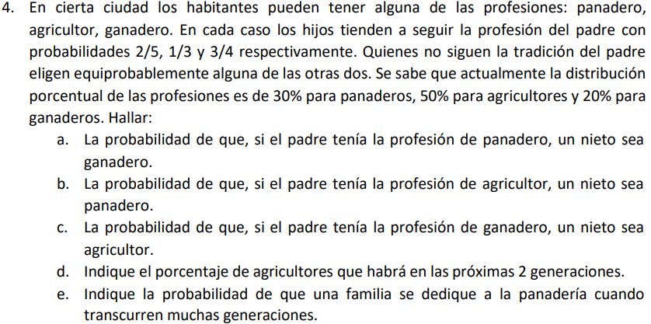

HIJOS
 | PANADERO | AGRICULTOR | GANADERO | TOTAL
PANADERO | 0.400 | 0.300 | 0.300 | 1.00
AGRICULTOR | 0.333 | 0.333 | 0.333 | 1.00
GANADERO | 0.125 | 0.125 | 0.750 | 1.00

NIETOS
 | PANADERO | AGRICULTOR | GANADERO | TOTAL | A) | 44.5% | DE QUE EL EL PRADRE SE PANADERO Y EL NIETO GANADERO
PANADERO | 0.298 | 0.257 | 0.445 | 1.00 | B) | 28.6% | DE QUE EL EL PRADRE SE AGRICULTOR Y EL NIETO PANADERO
AGRICULTOR | 0.286 | 0.253 | 0.461 | 1.00 | C) | 17.3% | DE QUE EL EL PRADRE SE GANADERO Y EL NIETO AGRICULTOR
GANADERO | 0.185 | 0.173 | 0.642 | 1.00 | D) | 23.8% | DE AGRICULTORES EN LAS PROXIMAS 2 GENERACIONES
 |  |  |  |  | E) | 23.3% | DE QUE UNA FAMILIDAD SE DEDIQUE A LA PANADERIA EN MUCHAS GENERACIONES

 | VECTOR INICIAL
 | PANADERO | AGRICULTOR | GANADERO
 | 30.0% | 50.0% | 20.0%

D) | VECTOR INICIAL * MATRIZ DE NIETOS
 | PANADERO | AGRICULTOR | GANADERO
 | 0.26938888889 | 0.23822222222 | 0.49238888889

 | PANADERO | AGRICULTOR | GANADERO | TOTAL
PANADERO | 0.260 | 0.231 | 0.509 | 1.00
AGRICULTOR | 0.256 | 0.228 | 0.516 | 1.00
GANADERO | 0.212 | 0.193 | 0.595 | 1.00

 | PANADERO | AGRICULTOR | GANADERO | TOTAL
PANADERO | 0.245 | 0.219 | 0.537 | 1.00
AGRICULTOR | 0.243 | 0.217 | 0.540 | 1.00
GANADERO | 0.224 | 0.202 | 0.574 | 1.00

 | PANADERO | AGRICULTOR | GANADERO | TOTAL
PANADERO | 0.238 | 0.213 | 0.549 | 1.00
AGRICULTOR | 0.237 | 0.213 | 0.550 | 1.00
GANADERO | 0.229 | 0.206 | 0.565 | 1.00

 | PANADERO | AGRICULTOR | GANADERO | TOTAL
PANADERO | 0.235 | 0.211 | 0.554 | 1.00
AGRICULTOR | 0.235 | 0.211 | 0.555 | 1.00
GANADERO | 0.231 | 0.208 | 0.561 | 1.00

 | PANADERO | AGRICULTOR | GANADERO | TOTAL
PANADERO | 0.234 | 0.210 | 0.556 | 1.00
AGRICULTOR | 0.233 | 0.210 | 0.557 | 1.00
GANADERO | 0.232 | 0.209 | 0.559 | 1.00

 | PANADERO | AGRICULTOR | GANADERO | TOTAL
PANADERO | 0.233 | 0.210 | 0.557 | 1.00
AGRICULTOR | 0.233 | 0.210 | 0.557 | 1.00
GANADERO | 0.232 | 0.209 | 0.559 | 1.00

E)
 | PANADERO | AGRICULTOR | GANADERO | TOTAL
PANADERO | 0.233 | 0.209 | 0.558 | 1.00
AGRICULTOR | 0.233 | 0.209 | 0.558 | 1.00
GANADERO | 0.232 | 0.209 | 0.558 | 1.00

5
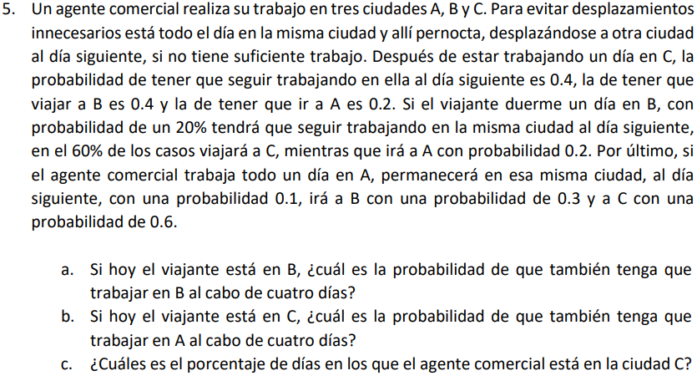

0
 | A | B | C
A | 0.1 | 0.3 | 0.6 | 1 | A) | 31.8%
B | 0.2 | 0.2 | 0.6 | 1 | B) | 18%
C | 0.2 | 0.4 | 0.4 | 1 | C) | 50%

1
 | A | B | C
A | 0.19 | 0.33 | 0.48 | 1
B | 0.18 | 0.34 | 0.48 | 1
C | 0.18 | 0.3 | 0.52 | 1

2
 | A | B | C
A | 0.182 | 0.319 | 0.499 | 1
B | 0.182 | 0.319 | 0.499 | 1
C | 0.182 | 0.317 | 0.501 | 1

3
 | A | B | C
A | 0.182 | 0.318 | 0.500 | 1
B | 0.182 | 0.318 | 0.500 | 1
C | 0.182 | 0.318 | 0.500 | 1

3
 | A | B | C
A | 0.182 | 0.318 | 0.500 | 1
B | 0.182 | 0.318 | 0.500 | 1
C | 0.182 | 0.318 | 0.500 | 1

4
 | A | B | C
A | 0.182 | 0.318 | 0.500 | 1
B | 0.182 | 0.318 | 0.500 | 1
C | 0.182 | 0.318 | 0.500 | 1

7
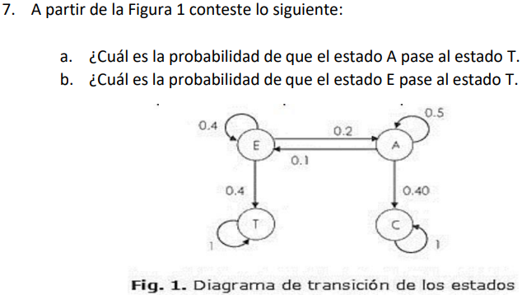

 | A | C | E | T
A | 0.5 | 0.4 | 0.1 | 0 | 1 | A) | 0
C | 0 | 1 | 0 | 0 | 1 | B) | 0.4
E | 0.2 | 0 | 0.4 | 0.4 | 1
T | 0 | 0 | 0 | 1 | 1

